마스터함수
=LAMBDA(범위,[인덱스],[정렬방향],[머리글개수],LET(표,VSTACK(범위),인덱스_,IF(인덱스=0,1,인덱스),머리글개수_,IF(머리글개수=0,1,머리글개수),기준필드,CHOOSECOLS(표,인덱스_),머리글,TAKE(표,머리글개수_),DB,FILTER(표,(기준필드<>"")*(기준필드<>CHOOSECOLS(머리글,인덱스_))),데이터,IF(정렬방향=0,DB,SORT(DB,인덱스,SIGN(정렬방향))),VSTACK(머리글,데이터)))

 | 범위 | 취합할 시트 범위 ('='1월:5월'!A1:A100)
 | 인덱스 | 정렬할 기준 열번호
 | 정렬방향 | 오름/내림차순 정렬 (1: 오름차순, -1: 내림차순)
 | 머리글개수 | 머리글 개수 (기본값 : 1)
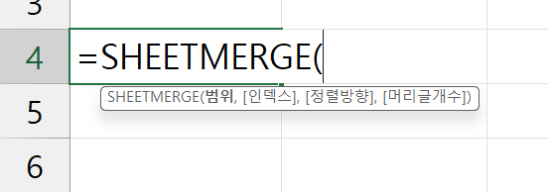

SHEETMERGE 고급 공식을 작성하는 방법은 멤버십 라이브 전체 영상을 참고하세요!
https://youtu.be/cVBprIVst3w

✨보충강의
진짜 실무에 꼭
필요한 엑셀
여기에 다 있다!
교재 구매하기
시트 | 제목 | 링크
엑셀 기초 원데이 챌린지 | 엑셀 입문자를 위한 4시간 완성! 엑셀 기초 원데이 챌린지 | 바로가기
FILTER 함수 기초 | 초보자 맞춤! FILTER 함수 기초 사용법 | 바로가기
LET 함수 기초 | 여러 단계의 복잡한 공식, LET 함수 하나로 간소화 하는 방법 | 바로가기
LAMBDA 함수 기초 | 나만의 커스텀 함수로 업무를 편리하게! LABBDA 함수 기초 예제 | 바로가기
엑셀 목록상자 만들기 (데이터 유효성 검사) | 데이터 유효성 검사를 활용한 엑셀 목록상자 만들기 | 바로가기
엑셀 배열/분산 범위 이해하기 | 엑셀 2021 이후 버전에 새롭게 추가된 동적 배열, 초보자를 위한 기초 완벽 정리 | 바로가기

